Графики
Регион | 2022 |  |  |  |  |  |  | Регион | 2023
Республика Ингушетия | 32801 | Источник | https://rosstat.gov.ru/labor_market_employment_salaries# |  |  |  |  | Республика Ингушетия | 35825
Чеченская Республика | 33700 |  |  |  |  |  |  | Чеченская Республика | 37589
Республика Дагестан | 35082 |  |  |  |  |  |  | Республика Дагестан | 39054
Кабардино-Балкарская Республика | 35251 |  |  |  |  |  |  | Кабардино-Балкарская Республика | 39988
Карачаево-Черкесская Республика | 35463 | 2022 |  |  |  |  |  | Карачаево-Черкесская Республика | 40388 | 2023
Республика Калмыкия | 36349 | Число наблюдений | 75 |  |  |  |  | Республика Северная Осетия - Алания | 41059 | Число наблюдений | 75
Республика Северная Осетия - Алания | 36360 | Min | 32801 |  |  |  |  | Ивановская область | 41929 | Min | 35825
Ивановская область | 36380 | Max | 71728 |  |  |  |  | Республика Калмыкия | 42151 | Max | 83195
Псковская область | 38966 | R | 38927 |  |  |  |  | Псковская область | 44853 | R | 47371
Алтайский край | 39270 | n = 1 + ld(N) | 7 |  |  |  |  | Тамбовская область | 45742 | n = 1 + ld(N) | 7
Тамбовская область | 39346 | h = R/n | 5561 |  |  |  |  | Алтайский край | 46137 | h = R/n | 6767
Республика Мордовия | 39538 |  |  |  |  |  |  | Республика Мордовия | 46406
Республика Адыгея | 40231 |  |  |  |  |  |  | Республика Адыгея | 46431
Костромская область | 40242 | левая граница ai | правая граница bi | Середина интервала xi | Частота fi | Накопленная Частота | xi * fi | Костромская область | 46730 | левая граница ai | правая граница bi | Середина интервала xi | Частота fi | Накопленная Частота | xi * fi
Республика Марий Эл | 40713 | 32801 | 38362 | 35581 | 8 | 8 | 284651 | Ставропольский край | 47054 | 35825 | 42592 | 39208 | 8 | 8 | 313666
Брянская область | 40804 | 38362 | 43923 | 41142 | 20 | 28 | 822848 | Республика Крым | 47325 | 42592 | 49359 | 45975 | 16 | 24 | 735607
Кировская область | 40833 | 43923 | 49484 | 46703 | 19 | 47 | 887365 | Орловская область | 47382 | 49359 | 56126 | 52743 | 20 | 44 | 1054853
Орловская область | 40843 | 49484 | 55045 | 52265 | 11 | 58 | 574910 | г. Севастополь | 47638 | 56126 | 62893 | 59510 | 13 | 57 | 773628
Пензенская область | 41307 | 55045 | 60606 | 57826 | 7 | 65 | 404779 | Брянская область | 48080 | 62893 | 69661 | 66277 | 7 | 64 | 463939
Ставропольский край | 41402 | 60606 | 66167 | 63387 | 6 | 71 | 380320 | Пензенская область | 48167 | 69661 | 76428 | 73044 | 8 | 72 | 584354
Ульяновская область | 41523 | 66167 | 71728 | 68948 | 4 | 75 | 275791 | Кировская область | 48258 | 76428 | 83195 | 79811 | 3 | 75 | 239434
Чувашская Республика | 41527 |  |  |  | 75 |  | 3630664 | Ульяновская область | 48890 |  |  |  | 75 |  | 4165481
Группировка средних заработных плат по регионам РФ (2022г.)
Группировка средних заработных плат по регионам РФ (2023г.)
Смоленская область | 41717 |  |  |  |  |  |  | Республика Марий Эл | 48997
Курганская область | 41792 |  |  |  |  |  |  | Смоленская область | 49185
Республика Крым | 41986 |  |  |  |  |  |  | Саратовская область | 49995
Саратовская область | 42917 |  |  |  |  |  |  | Чувашская Республика | 50263
г. Севастополь | 43112 |  |  |  |  |  |  | Курганская область | 50938
Оренбургская область | 43540 |  |  |  |  |  |  | Волгоградская область | 51833
Республика Алтай | 43974 |  |  |  |  |  |  | Ростовская область | 52100
Волгоградская область | 44242 |  |  |  |  |  |  | Республика Алтай | 52450
Ростовская область | 44767 |  |  |  |  |  |  | Оренбургская область | 53119
Распределение средних заработных плат по регионам РФ (2022г.)
Распределение средних заработных плат по регионам РФ (2023г.)
Новгородская область | 45247 |  |  |  |  |  |  | Новгородская область | 53188
Владимирская область | 45677 |  |  |  |  |  |  | Рязанская область | 53270
Тверская область | 45732 |  |  |  |  |  |  | Владимирская область | 53286
Рязанская область | 45770 |  |  |  |  |  |  | Воронежская область | 53332
Удмуртская Республика | 45811 |  |  |  |  |  |  | Курская область | 53624
Курская область | 46059 |  |  |  |  |  |  | Удмуртская Республика | 53721
Воронежская область | 46277 |  |  |  |  |  |  | Тверская область | 53778
Липецкая область | 46711 |  |  |  |  |  |  | Астраханская область | 53964
Омская область | 46952 |  |  |  |  |  |  | Липецкая область | 54044
Калининградская область | 47349 |  |  |  |  |  |  | Белгородская область | 54495
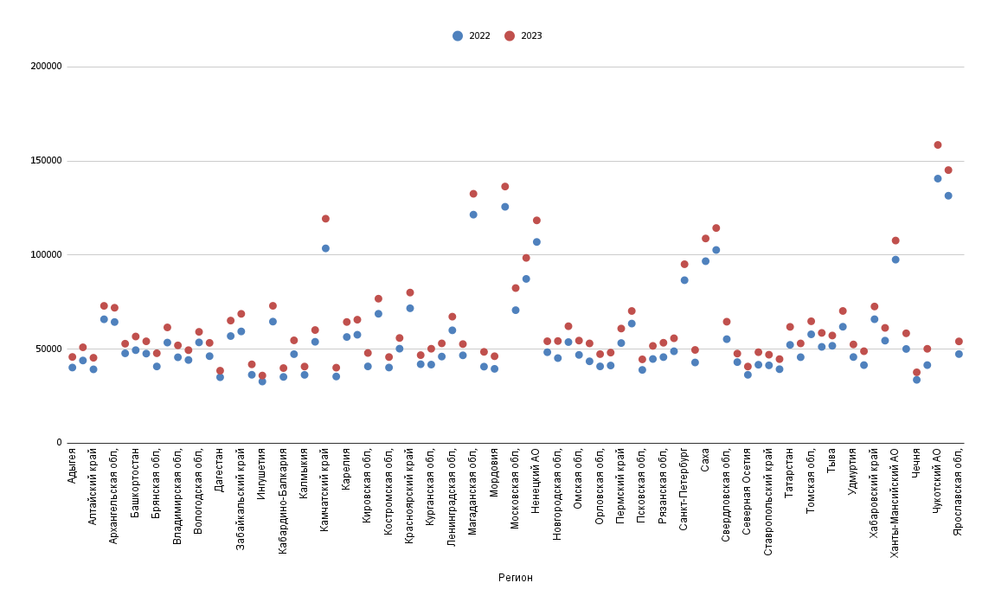
Ярославская область | 47388 |  |  |  |  |  |  | Калининградская область | 54739
Белгородская область | 47638 |  |  |  |  |  |  | Омская область | 55227
Астраханская область | 47780 |  |  |  |  |  |  | Ярославская область | 55536
Нижегородская область | 48368 |  |  |  |  |  |  | Нижегородская область | 56526
Самарская область | 48874 |  |  |  |  |  |  | Республика Башкортостан | 56974
Республика Башкортостан | 49460 |  |  |  |  |  |  | Республика Тыва | 57793
Челябинская область | 50104 |  |  |  |  |  |  | Самарская область | 58063
Краснодарский край | 50252 |  |  |  |  |  |  | Краснодарский край | 58256
Тульская область | 51218 |  |  |  |  |  |  | Челябинская область | 58424
Республика Тыва | 51782 |  |  |  |  |  |  | Вологодская область | 58939
Республика Татарстан | 52274 |  |  |  |  |  |  | Тульская область | 60464
Пермский край | 53234 |  |  |  |  |  |  | Республика Бурятия | 61565
Республика Бурятия | 53495 |  |  |  |  |  |  | Калужская область | 61588
Вологодская область | 53580 |  |  |  |  |  |  | Республика Татарстан | 61894
Новосибирская область | 53757 |  |  |  |  |  |  | Республика Хакасия | 62015
Калужская область | 53910 |  |  |  |  |  |  | Пермский край | 62393
Республика Хакасия | 54522 |  |  |  |  |  |  | Новосибирская область | 64189
Свердловская область | 55308 |  |  |  |  |  |  | Республика Карелия | 64779
Республика Карелия | 56458 |  |  |  |  |  |  | Свердловская область | 64997
Еврейская авт.область | 56957 |  |  |  |  |  |  | Еврейская авт.область | 65815
Кемеровская область | 57653 |  |  |  |  |  |  | Кемеровская область | 67239
Томская область | 57879 |  |  |  |  |  |  | Томская область | 67744
Забайкальский край | 59413 |  |  |  |  |  |  | Ленинградская область | 68105
Ленинградская область | 60008 |  |  |  |  |  |  | Забайкальский край | 69830
Тюменская область без авт. округов | 61901 |  |  |  |  |  |  | Тюменская область без авт. округов | 71184
Приморский край | 63589 |  |  |  |  |  |  | Архангельская область | 72540
Архангельская область | 64417 |  |  |  |  |  |  | Амурская область | 72999
Иркутская область | 64635 |  |  |  |  |  |  | Приморский край | 73960
Амурская область | 65864 |  |  |  |  |  |  | Иркутская область | 74257
Хабаровский край | 65897 |  |  |  |  |  |  | Хабаровский край | 75227
Архангельская область | 67835 |  |  |  |  |  |  | Архангельская область | 76368
Республика Коми | 68790 |  |  |  |  |  |  | Республика Коми | 77601
Московская область | 70705 |  |  |  |  |  |  | Красноярский край | 81056
Красноярский край | 71728 |  |  |  |  |  |  | Московская область | 83195
г.Санкт-Петербург | 86630 |  |  |  |  |  |  | г.Санкт-Петербург | 96232
Мурманская область | 87326 |  |  |  |  |  |  | Мурманская область | 98818
Тюменская область | 94962 |  |  |  |  |  |  | Тюменская область | 105981
Республика Саха (Якутия) | 96728 |  |  |  |  |  |  | Ханты-Мансийский авт.округ - Югра | 108148
Ханты-Мансийский авт.округ - Югра | 97562 |  |  |  |  |  |  | Республика Саха (Якутия) | 110230
Сахалинская область | 102684 |  |  |  |  |  |  | Сахалинская область | 114361
Камчатский край | 103540 |  |  |  |  |  |  | в том числе Ненецкий авт.округ | 119386
в том числе Ненецкий авт.округ | 106949 |  |  |  |  |  |  | Камчатский край | 119563
Магаданская область | 121462 |  |  |  |  |  |  | Магаданская область | 134646
г. Москва | 125638 |  |  |  |  |  |  | г. Москва | 138882
Ямало-Ненецкий авт.округ | 131516 |  |  |  |  |  |  | Ямало-Ненецкий авт.округ | 145050
Чукотский авт.округ | 140602 |  |  |  |  |  |  | Чукотский авт.округ | 159071

Временные данные
Наименование | 2023 | 2022 | 2021 | 2020 | 2019 | 2018 | 2017 | 2016 | 2015 | 2014 | 2013 | 2012 | 2011 | 2010 | 2009 | 2008 | 2007 | 2006 | 2005 | 2004 | 2003 | 2002 | 2001 | 2000
Москва | 136401 | 125638 | 112768 | 100070 | 94294 | 83801 | 73812 | 71379 | 64310 | 61208 | 55485 | 48830 | 44899 | 38411 | 33358 | 30552 | 23623 | 17998 | 14425 | 10634 | 8612 | 6388 | 4924 | 3229
Россия | 73709 | 65338 | 57244 | 51344 | 47867 | 43724 | 39167 | 36709 | 34030 | 32495 | 29792 | 26629 | 23369 | 20952 | 18638 | 17290 | 13593 | 10634 | 8555 | 6740 | 5499 | 4360 | 3240 | 2223

Средняя зарплата по России в целом и по Москве, 2000-2023 гг.
Год | Москва | Россия |  |  |  |  |  |  |  |  |  |  |  | Год | Россия | Абсолютный базисный прирост | Абсолютный цепной прирост | Базисный темп роста | Цепной темп роста | Базисный темп прироста | Цепной темп прироста
2000 | 3229 | 2223 |  |  |  |  |  |  |  |  |  |  |  | 2000 | 2223 | 0 | 0 | 1 | 1 | 0 | 0
2001 | 4924 | 3240 |  |  |  |  |  |  |  |  |  |  |  | 2001 | 3240 | 1017 | 1017 | 145.75% | 145.75% | 45.75% | 45.75%
2002 | 6388 | 4360 |  |  |  |  |  |  |  |  |  |  |  | 2002 | 4360 | 2137 | 1120 | 196.13% | 134.57% | 96.13% | 34.57%
2003 | 8612 | 5499 |  |  |  |  |  |  |  |  |  |  |  | 2003 | 5499 | 3276 | 1139 | 247.37% | 126.12% | 147.37% | 26.12%
2004 | 10634 | 6740 |  |  |  |  |  |  |  |  |  |  |  | 2004 | 6740 | 4517 | 1241 | 303.19% | 122.57% | 203.19% | 22.57%
2005 | 14425 | 8555 |  |  |  |  |  |  |  |  |  |  |  | 2005 | 8555 | 6332 | 1815 | 384.84% | 126.93% | 284.84% | 26.93%
2006 | 17998 | 10634 |  |  |  |  |  |  |  |  |  |  |  | 2006 | 10634 | 8411 | 2079 | 478.36% | 124.30% | 378.36% | 24.30%
2007 | 23623 | 13593 |  |  |  |  |  |  |  |  |  |  |  | 2007 | 13593 | 11370 | 2959 | 611.47% | 127.83% | 511.47% | 27.83%
2008 | 30552 | 17290 |  |  |  |  |  |  |  |  |  |  |  | 2008 | 17290 | 15067 | 3697 | 777.78% | 127.20% | 677.78% | 27.20%
2009 | 33358 | 18638 |  |  |  |  |  |  |  |  |  |  |  | 2009 | 18638 | 16415 | 1348 | 838.42% | 107.80% | 738.42% | 7.80%
2010 | 38411 | 20952 |  |  |  |  |  |  |  |  |  |  |  | 2010 | 20952 | 18729 | 2314 | 942.51% | 112.42% | 842.51% | 12.42%
2011 | 44899 | 23369 |  |  |  |  |  |  |  |  |  |  |  | 2011 | 23369 | 21146 | 2417 | 1051.24% | 111.54% | 951.24% | 11.54%
2012 | 48830 | 26629 |  |  |  |  |  |  |  |  |  |  |  | 2012 | 26629 | 24406 | 3260 | 1197.89% | 113.95% | 1097.89% | 13.95%
2013 | 55485 | 29792 |  |  |  |  |  |  |  |  |  |  |  | 2013 | 29792 | 27569 | 3163 | 1340.17% | 111.88% | 1240.17% | 11.88%
2014 | 61208 | 32495 |  |  |  |  |  |  |  |  |  |  |  | 2014 | 32495 | 30272 | 2703 | 1461.76% | 109.07% | 1361.76% | 9.07%
2015 | 64310 | 34030 |  |  |  |  |  |  |  |  |  |  |  | 2015 | 34030 | 31807 | 1535 | 1530.81% | 104.72% | 1430.81% | 4.72%
2016 | 71379 | 36709 |  |  |  |  |  |  |  |  |  |  |  | 2016 | 36709 | 34486 | 2679 | 1651.33% | 107.87% | 1551.33% | 7.87%
2017 | 73812 | 39167 |  |  |  |  |  |  |  |  |  |  |  | 2017 | 39167 | 36944 | 2458 | 1761.90% | 106.70% | 1661.90% | 6.70%
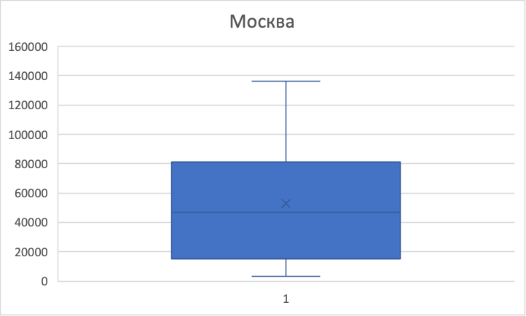
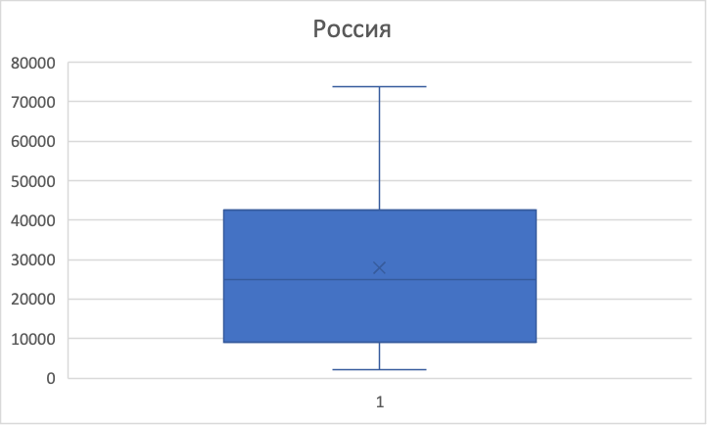
2018 | 83801 | 43724 |  |  |  |  |  |  |  |  |  |  |  | 2018 | 43724 | 41501 | 4557 | 1966.89% | 111.63% | 1866.89% | 11.63%
2019 | 94294 | 47867 |  |  |  |  |  |  |  |  |  |  |  | 2019 | 47867 | 45644 | 4143 | 2153.26% | 109.48% | 2053.26% | 9.48%
2020 | 100070 | 51344 |  |  |  |  |  |  |  |  |  |  |  | 2020 | 51344 | 49121 | 3477 | 2309.67% | 107.26% | 2209.67% | 7.26%
2021 | 112768 | 57244 |  |  |  |  |  |  |  |  |  |  |  | 2021 | 57244 | 55021 | 5900 | 2575.08% | 111.49% | 2475.08% | 11.49%
2022 | 125638 | 65338 |  |  |  |  |  |  |  |  |  |  |  | 2022 | 65338 | 63115 | 8094 | 2939.18% | 114.14% | 2839.18% | 14.14%
2023 | 136401 | 73709 |  |  |  |  |  |  |  |  |  |  |  | 2023 | 73709 | 71486 | 8371 | 3315.74% | 112.81% | 3215.74% | 12.81%

 |  |  |  |  |  |  |  |  |  |  |  |  |  | Год | Москва | Абсолютный базисный прирост | Абсолютный цепной прирост | Базисный темп роста | Цепной темп роста | Базисный темп прироста | Цепной темп прироста
 |  |  |  |  |  |  |  |  |  |  |  |  |  | 2000 | 3229 | 0 | 0 | 1 | 1 | 0 | 0
 |  |  |  |  |  |  |  |  |  |  |  |  |  | 2001 | 4924 | 1695 | 1695 | 152.49% | 152.49% | 52.49% | 52.49%
 |  |  |  |  |  |  |  |  |  |  |  |  |  | 2002 | 6388 | 3159 | 1464 | 197.83% | 129.73% | 97.83% | 29.73%
 |  |  |  |  |  |  |  |  |  |  |  |  |  | 2003 | 8612 | 5383 | 2224 | 266.71% | 134.82% | 166.71% | 34.82%
 |  |  |  |  |  |  |  |  |  |  |  |  |  | 2004 | 10634 | 7405 | 2022 | 329.33% | 123.48% | 229.33% | 23.48%
 |  |  |  |  |  |  |  |  |  |  |  |  |  | 2005 | 14425 | 11196 | 3791 | 446.73% | 135.65% | 346.73% | 35.65%
 |  |  |  |  |  |  |  |  |  |  |  |  |  | 2006 | 17998 | 14769 | 3573 | 557.39% | 124.77% | 457.39% | 24.77%
 |  |  |  |  |  |  |  |  |  |  |  |  |  | 2007 | 23623 | 20394 | 5625 | 731.59% | 131.25% | 631.59% | 31.25%
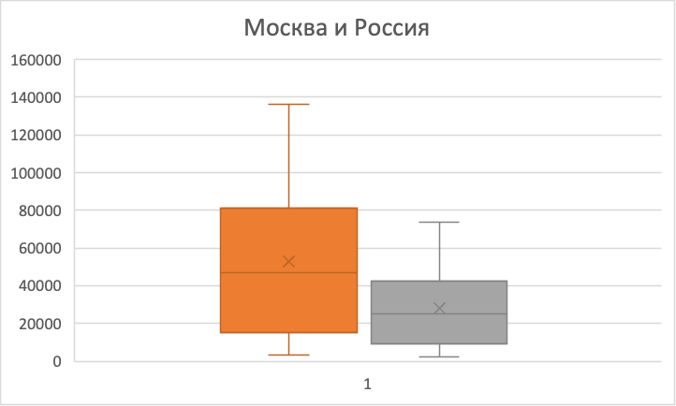
 |  |  |  |  |  |  |  |  |  |  |  |  |  | 2008 | 30552 | 27323 | 6929 | 946.18% | 129.33% | 846.18% | 29.33%
 |  |  |  |  |  |  |  |  |  |  |  |  |  | 2009 | 33358 | 30129 | 2806 | 1033.08% | 109.18% | 933.08% | 9.18%
 |  |  |  |  |  |  |  |  |  |  |  |  |  | 2010 | 38411 | 35182 | 5053 | 1189.56% | 115.15% | 1089.56% | 15.15%
 |  |  |  |  |  |  |  |  |  |  |  |  |  | 2011 | 44899 | 41670 | 6488 | 1390.49% | 116.89% | 1290.49% | 16.89%
 |  |  |  |  |  |  |  |  |  |  |  |  |  | 2012 | 48830 | 45601 | 3931 | 1512.23% | 108.76% | 1412.23% | 8.76%
 |  |  |  |  |  |  |  |  |  |  |  |  |  | 2013 | 55485 | 52256 | 6655 | 1718.33% | 113.63% | 1618.33% | 13.63%
 |  |  |  |  |  |  |  |  |  |  |  |  |  | 2014 | 61208 | 57979 | 5723 | 1895.57% | 110.31% | 1795.57% | 10.31%
 |  |  |  |  |  |  |  |  |  |  |  |  |  | 2015 | 64310 | 61081 | 3102 | 1991.64% | 105.07% | 1891.64% | 5.07%
 |  |  |  |  |  |  |  |  |  |  |  |  |  | 2016 | 71379 | 68150 | 7069 | 2210.56% | 110.99% | 2110.56% | 10.99%
 |  |  |  |  |  |  |  |  |  |  |  |  |  | 2017 | 73812 | 70583 | 2433 | 2285.91% | 103.41% | 2185.91% | 3.41%
 |  |  |  |  |  |  |  |  |  |  |  |  |  | 2018 | 83801 | 80572 | 9989 | 2595.26% | 113.53% | 2495.26% | 13.53%
 |  |  |  |  |  |  |  |  |  |  |  |  |  | 2019 | 94294 | 91065 | 10493 | 2920.22% | 112.52% | 2820.22% | 12.52%
 |  |  |  |  |  |  |  |  |  |  |  |  |  | 2020 | 100070 | 96841 | 5776 | 3099.10% | 106.13% | 2999.10% | 6.13%
 |  |  |  |  |  |  |  |  |  |  |  |  |  | 2021 | 112768 | 109539 | 12698 | 3492.35% | 112.69% | 3392.35% | 12.69%
 |  |  |  |  |  |  |  |  |  |  |  |  |  | 2022 | 125638 | 122409 | 12870 | 3890.93% | 111.41% | 3790.93% | 11.41%
 |  |  |  |  |  |  |  |  |  |  |  |  |  | 2023 | 136401 | 133172 | 10763 | 4224.25% | 108.57% | 4124.25% | 8.57%

Показатели динамики
Год | Россия | Абсолютный базисный прирост | Абсолютный цепной прирост | Базисный темп роста | Цепной темп роста | Базисный темп прироста | Цепной темп прироста | Год | Москва | Абсолютный базисный прирост | Абсолютный цепной прирост | Базисный темп роста | Цепной темп роста | Базисный темп прироста | Цепной темп прироста
2000 | 2223 | 0 | 0 | 100.00% | 100.00% | 0.00% | 0.00% | 2000 | 3229 | 0 | 0 | 100.00% | 100.00% | 0.00% | 0.00%
2001 | 3240 | 1017 | 1017 | 145.75% | 145.75% | 45.75% | 45.75% | 2001 | 4924 | 1695 | 1695 | 152.49% | 152.49% | 52.49% | 52.49%
2002 | 4360 | 2137 | 1120 | 196.13% | 134.57% | 96.13% | 34.57% | 2002 | 6388 | 3159 | 1464 | 197.83% | 129.73% | 97.83% | 29.73%
2003 | 5499 | 3276 | 1139 | 247.37% | 126.12% | 147.37% | 26.12% | 2003 | 8612 | 5383 | 2224 | 266.71% | 134.82% | 166.71% | 34.82% | Россия | Значение величины | Прогноз
2004 | 6740 | 4517 | 1241 | 303.19% | 122.57% | 203.19% | 22.57% | 2004 | 10634 | 7405 | 2022 | 329.33% | 123.48% | 229.33% | 23.48% | Средний абсолютный прирост | 3,108.09 | 76,817.09
2005 | 8555 | 6332 | 1815 | 384.84% | 126.93% | 284.84% | 26.93% | 2005 | 14425 | 11196 | 3791 | 446.73% | 135.65% | 346.73% | 35.65% | Средний темп роста | 116.87% | 86,144.03
2006 | 10634 | 8411 | 2079 | 478.36% | 124.30% | 378.36% | 24.30% | 2006 | 17998 | 14769 | 3573 | 557.39% | 124.77% | 457.39% | 24.77%
2007 | 13593 | 11370 | 2959 | 611.47% | 127.83% | 511.47% | 27.83% | 2007 | 23623 | 20394 | 5625 | 731.59% | 131.25% | 631.59% | 31.25%
2008 | 17290 | 15067 | 3697 | 777.78% | 127.20% | 677.78% | 27.20% | 2008 | 30552 | 27323 | 6929 | 946.18% | 129.33% | 846.18% | 29.33% | Москва | Значение величины | Прогноз
2009 | 18638 | 16415 | 1348 | 838.42% | 107.80% | 738.42% | 7.80% | 2009 | 33358 | 30129 | 2806 | 1033.08% | 109.18% | 933.08% | 9.18% | Средний абсолютный прирост | 5,790.09 | 142,191.09
2010 | 20952 | 18729 | 2314 | 942.51% | 112.42% | 842.51% | 12.42% | 2010 | 38411 | 35182 | 5053 | 1189.56% | 115.15% | 1089.56% | 15.15% | Средний темп роста | 118.25% | 161,294.91
2011 | 23369 | 21146 | 2417 | 1051.24% | 111.54% | 951.24% | 11.54% | 2011 | 44899 | 41670 | 6488 | 1390.49% | 116.89% | 1290.49% | 16.89%
2012 | 26629 | 24406 | 3260 | 1197.89% | 113.95% | 1097.89% | 13.95% | 2012 | 48830 | 45601 | 3931 | 1512.23% | 108.76% | 1412.23% | 8.76%
2013 | 29792 | 27569 | 3163 | 1340.17% | 111.88% | 1240.17% | 11.88% | 2013 | 55485 | 52256 | 6655 | 1718.33% | 113.63% | 1618.33% | 13.63%
2014 | 32495 | 30272 | 2703 | 1461.76% | 109.07% | 1361.76% | 9.07% | 2014 | 61208 | 57979 | 5723 | 1895.57% | 110.31% | 1795.57% | 10.31%
2015 | 34030 | 31807 | 1535 | 1530.81% | 104.72% | 1430.81% | 4.72% | 2015 | 64310 | 61081 | 3102 | 1991.64% | 105.07% | 1891.64% | 5.07%
2016 | 36709 | 34486 | 2679 | 1651.33% | 107.87% | 1551.33% | 7.87% | 2016 | 71379 | 68150 | 7069 | 2210.56% | 110.99% | 2110.56% | 10.99%
2017 | 39167 | 36944 | 2458 | 1761.90% | 106.70% | 1661.90% | 6.70% | 2017 | 73812 | 70583 | 2433 | 2285.91% | 103.41% | 2185.91% | 3.41%
2018 | 43724 | 41501 | 4557 | 1966.89% | 111.63% | 1866.89% | 11.63% | 2018 | 83801 | 80572 | 9989 | 2595.26% | 113.53% | 2495.26% | 13.53%
2019 | 47867 | 45644 | 4143 | 2153.26% | 109.48% | 2053.26% | 9.48% | 2019 | 94294 | 91065 | 10493 | 2920.22% | 112.52% | 2820.22% | 12.52%
2020 | 51344 | 49121 | 3477 | 2309.67% | 107.26% | 2209.67% | 7.26% | 2020 | 100070 | 96841 | 5776 | 3099.10% | 106.13% | 2999.10% | 6.13%
2021 | 57244 | 55021 | 5900 | 2575.08% | 111.49% | 2475.08% | 11.49% | 2021 | 112768 | 109539 | 12698 | 3492.35% | 112.69% | 3392.35% | 12.69%
2022 | 65338 | 63115 | 8094 | 2939.18% | 114.14% | 2839.18% | 14.14% | 2022 | 125638 | 122409 | 12870 | 3890.93% | 111.41% | 3790.93% | 11.41%
2023 | 73709 | 71486 | 8371 | 3315.74% | 112.81% | 3215.74% | 12.81% | 2023 | 136401 | 133172 | 10763 | 4224.25% | 108.57% | 4124.25% | 8.57%
Абсолютный базисный прирост, Россия
Абсолютный цепной прирост, Россия
Абсолютный базисный прирост, Москва
Абсолютный цепной прирост, Москва

Базисный темп роста, Россия
Базисный темп роста, Москва
Цепной темп роста, Москва
Цепной темп роста, Россия

Базисный темп прироста, Россия
Цепной темп прироста, Россия
Базисный темп прироста, Москва
Цепной темп прироста, Москва

